STEIN 2024
 | Betonový 100% oboustranný plotový systém STEIN a STEIN DE LUXE
 | - dokonalá imitace kamene

kód | výrobek | dekor | MO cena v Kč bez DPH | MO cena v Kč vč DPH | rozměr v cm |  | váha v kg/ks | počet ks/paleta | váha v kg/paleta
 | DESKA STEIN OBOUSTRANNÁ
DST01 | Deska STEIN oboustranná přírodní 174 x 30 x 8,5cm | stein | 653 Kč | 790.13 | 174 x 30 x 8,5 |  | 61 | 14 | 854
DST02 | Deska STEIN oboustranná pískovec 174 x 30 x 8,5cm | stein | 784 Kč | 948.64 | 174 x 30 x 8,5 |  | 61 | 14 | 854
DST03 | Deska STEIN oboustranná červená 174 x 30 x 8,5cm | stein | 823 Kč | 995.83 | 174 x 30 x 8,5 |  | 61 | 14 | 854
DST04 | Deska STEIN oboustranná karamel 174 x 30 x 8,5cm | stein | 823 Kč | 995.83 | 174 x 30 x 8,5 |  | 61 | 14 | 854
DST05 | Deska STEIN oboustranná hnědá 174 x 30 x 8,5cm | stein | 823 Kč | 995.83 | 174 x 30 x 8,5 |  | 61 | 14 | 854
DST06 | Deska STEIN oboustranná titan 174 x 30 x 8,5cm | stein | 823 Kč | 995.83 | 174 x 30 x 8,5 |  | 61 | 14 | 854
DST07 | Deska STEIN oboustranná grafit 174 x 30 x 8,5cm | stein | 915 Kč | 1107.15 | 174 x 30 x 8,5 |  | 61 | 14 | 854

 |  | dekor | MO cena v Kč bez DPH | MO cena v Kč vč DPH | rozměr v cm |  | váha v kg/ks | počet ks/paleta | váha v kg/paleta
 | DESKA STEIN DE LUXE OBOUSTRANNÁ
DSTDLZ | Deska STEIN DE LUXE ŽULA 188 x 40 x 5cm | stein de luxe | 1,300 Kč | 1573 | 188 x 40 x 5 |  | 70 | 14 | 980
 | Deska STEIN DE LUXE ŽULA PÍSKOVEC 188 x 40 x 5cm | stein de luxe | 1,414 Kč | 1711 | 188 x 40 x 5 |  | 70 | 14 | 980
DSTDLCK | Deska STEIN DE LUXE ŽULA ČERNÝ KÁMEN 188 x 40 x 5cm | stein de luxe | 1,414 Kč | 1711 | 188 x 40 x 5 |  | 70 | 14 | 980
 |  |  |  |  |  | podzemní část
 | SLOUPEK STEIN OBOUSTRANNÝ PRŮBĚŽNÝ |  |  |  | nadzemní část v cm | bez drážky v cm
SP150ST01 | Sloupek STEIN průběžný oboustranný přírodní 150cm | stein | 915 Kč | 1107.15 | 150 x 15 x 15 | 70 | 86 | 12 | 1032
SP180ST01 | Sloupek STEIN průběžný oboustranný přírodní 180cm | stein | 1,046 Kč | 1265.66 | 180 x 15 x 15 | 70 | 104 | 12 | 1248
SP210ST01 | Sloupek STEIN průběžný oboustranný přírodní 210cm | stein | 1,072 Kč | 1297.12 | 210 x 15 x 15 | 70 | 121 | 12 | 1452
SP150ST02 | Sloupek STEIN průběžný oboustranný pískovec 150cm | stein | 1,172 Kč | 1418.12 | 150 x 15 x 15 | 70 | 86 | 12 | 1032
SP180ST02 | Sloupek STEIN průběžný oboustranný pískovec 180cm | stein | 1,380 Kč | 1669.8 | 180 x 15 x 15 | 70 | 104 | 12 | 1248
SP210ST02 | Sloupek STEIN průběžný oboustranný pískovec 210cm | stein | 1,510 Kč | 1827.1 | 210 x 15 x 15 | 70 | 121 | 12 | 1452
SP150ST03 | Sloupek STEIN průběžný oboustranný červená 150cm | stein | 1,172 Kč | 1418.12 | 150 x 15 x 15 | 70 | 86 | 12 | 1032
SP180ST03 | Sloupek STEIN průběžný oboustranný červená 180cm | stein | 1,380 Kč | 1669.8 | 180 x 15 x 15 | 70 | 104 | 12 | 1248
SP210ST03 | Sloupek STEIN průběžný oboustranný červená 210cm | stein | 1,510 Kč | 1827.1 | 210 x 15 x 15 | 70 | 121 | 12 | 1452
SP150ST04 | Sloupek STEIN průběžný oboustranný karamel 150cm | stein | 1,172 Kč | 1418.12 | 150 x 15 x 15 | 70 | 86 | 12 | 1032
SP180ST04 | Sloupek STEIN průběžný oboustranný karamel 180cm | stein | 1,380 Kč | 1669.8 | 180 x 15 x 15 | 70 | 104 | 12 | 1248
SP210ST04 | Sloupek STEIN průběžný oboustranný karamel 210cm | stein | 1,468 Kč | 1776.28 | 210 x 15 x 15 | 70 | 121 | 12 | 1452
SP150ST05 | Sloupek STEIN průběžný oboustranný hnědá 150cm | stein | 1,172 Kč | 1418.12 | 150 x 15 x 15 | 70 | 86 | 12 | 1032
SP180ST05 | Sloupek STEIN průběžný oboustranný hnědá 180cm | stein | 1,380 Kč | 1669.8 | 180 x 15 x 15 | 70 | 104 | 12 | 1248
SP210ST05 | Sloupek STEIN průběžný oboustranný hnědá 210cm | stein | 1,510 Kč | 1827.1 | 210 x 15 x 15 | 70 | 121 | 12 | 1452
SP150ST06 | Sloupek STEIN průběžný oboustranný titan 150cm | stein | 1,172 Kč | 1418.12 | 150 x 15 x 15 | 70 | 86 | 12 | 1032
SP180ST06 | Sloupek STEIN průběžný oboustranný titan 180cm | stein | 1,380 Kč | 1669.8 | 180 x 15 x 15 | 70 | 104 | 12 | 1248
SP210ST06 | Sloupek STEIN průběžný oboustranný titan 210cm | stein | 1,510 Kč | 1827.1 | 210 x 15 x 15 | 70 | 121 | 12 | 1452
SP150ST07 | Sloupek STEIN průběžný oboustranný grafit 150cm | stein | 1,172 Kč | 1418.12 | 150 x 15 x 15 | 70 | 86 | 12 | 1032
SP180ST07 | Sloupek STEIN průběžný oboustranný grafit 180cm | stein | 1,380 Kč | 1669.8 | 180 x 15 x 15 | 70 | 104 | 12 | 1248
SP210ST07 | Sloupek STEIN průběžný oboustranný grafit 210cm | stein | 1,510 Kč | 1827.1 | 210 x 15 x 15 | 70 | 121 | 12 | 1452
 |  |  |  |  |  | podzemní část
 | SLOUPEK STEIN OBOUSTRANNÝ KONCOVÝ |  |  |  | nadzemní část v cm | bez drážky v cm
SK150ST01 | Sloupek STEIN oboustranný koncový přírodní 150cm | stein | 915 Kč | 1107.15 | 150 x 15 x 15 | 70 | 104 | 12 | 1248
SK180ST01 | Sloupek STEIN koncový oboustranný přírodní 180cm | stein | 1,046 Kč | 1266 | 180 x 15 x 15 | 70 | 118 | 12 | 1416
SK210ST01 | Sloupek STEIN koncový oboustranný přírodní 210cm | stein | 1,176 Kč | 1423 | 210 x 15 x 15 | 70 | 132 | 12 | 1584
SK150ST02 | Sloupek STEIN koncový oboustranný pískovec 150cm | stein | 1,172 Kč | 1418 | 150 x 15 x 15 | 70 | 104 | 12 | 1248
SK180ST02 | Sloupek STEIN koncový oboustranný pískovec 180cm | stein | 1,380 Kč | 1670 | 180 x 15 x 15 | 70 | 118 | 12 | 1416
SK210ST02 | Sloupek STEIN koncový oboustranný pískovec 210cm | stein | 1,510 Kč | 1827 | 210 x 15 x 15 | 70 | 132 | 12 | 1584
SK150ST03 | Sloupek STEIN koncový oboustranný červená 150cm | stein | 1,172 Kč | 1418 | 150 x 15 x 15 | 70 | 104 | 12 | 1248
SK180ST03 | Sloupek STEIN koncový oboustranný červená 180cm | stein | 1,380 Kč | 1670 | 180 x 15 x 15 | 70 | 118 | 12 | 1416
SK210ST03 | Sloupek STEIN koncový oboustranný červená 210cm | stein | 1,510 Kč | 1827 | 210 x 15 x 15 | 70 | 132 | 12 | 1584
SK150ST04 | Sloupek STEIN koncový oboustranný karamel 150cm | stein | 1,172 Kč | 1418 | 150 x 15 x 15 | 70 | 104 | 12 | 1248
SK180ST04 | Sloupek STEIN koncový oboustranný karamel 180cm | stein | 1,380 Kč | 1670 | 180 x 15 x 15 | 70 | 118 | 12 | 1416
SK210ST04 | Sloupek STEIN koncový oboustranný karamel 210cm | stein | 1,510 Kč | 1827 | 210 x 15 x 15 | 70 | 132 | 12 | 1584
...
 | Betonový 100% oboustranný plotový systém STEIN a STEIN DE LUXE
 | - dokonalá imitace kamene
 | Sloupek STEIN DE LUXE rohový ŽULA PÍSKOVEC 200cm | stein de luxe | 1,644 Kč | 1,989 Kč | 200 x 15 x 15 | 78 | 110 | 12 | 1320
SR200DLCK | Sloupek STEIN DE LUXE rohový ŽULA ČERNÝ KÁMEN 200cm | stein de luxe | 1,644 Kč | 1,989 Kč | 200 x 15 x 15 | 78 | 110 | 12 | 1320

 | 100 % OBOUSTRANNÝ SYSTÉM STEIN GRAFIT |  |  | 100% OBOUSTRANNÝ SYSTÉM STEIN DE LUXE ŽULA

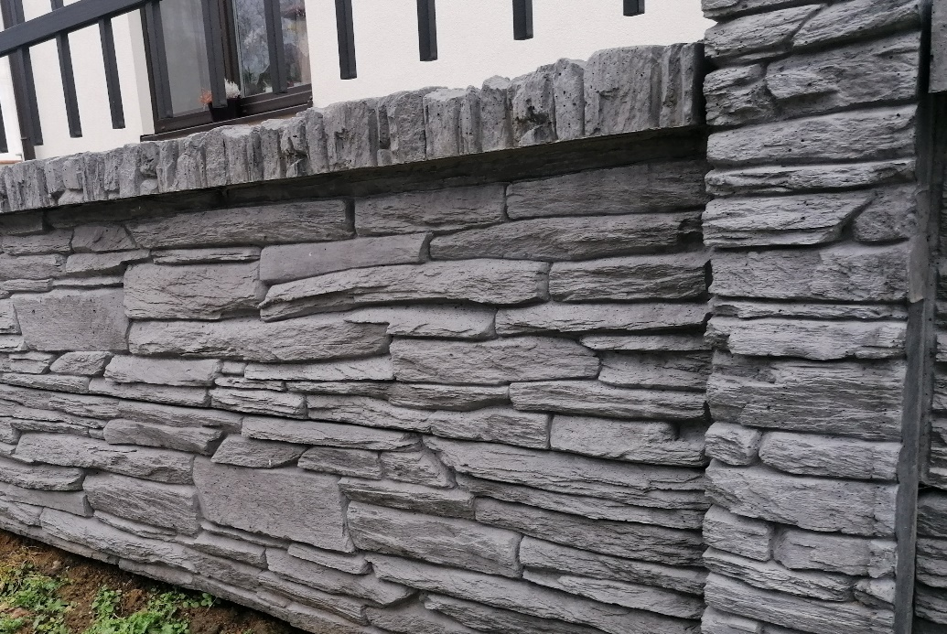
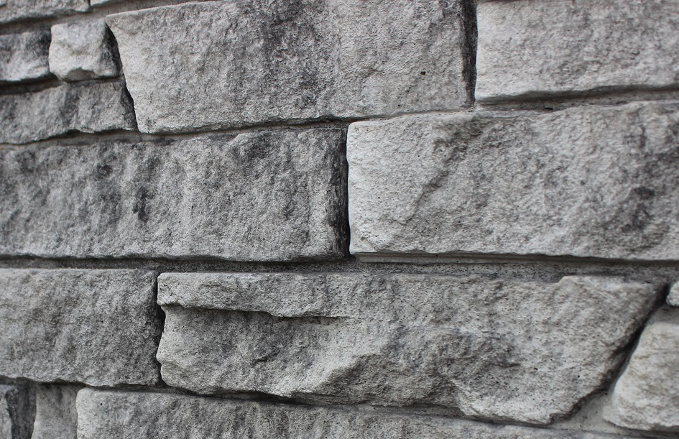

 | 100 % OBOUSTRANNÝ SYSTÉM STEIN PŘÍRODNÍ |  |  | 100 % OBOUSTRANNÝ SYSTÉM STEIN DE LUXE ŽULA ČERNÝ KÁMEN

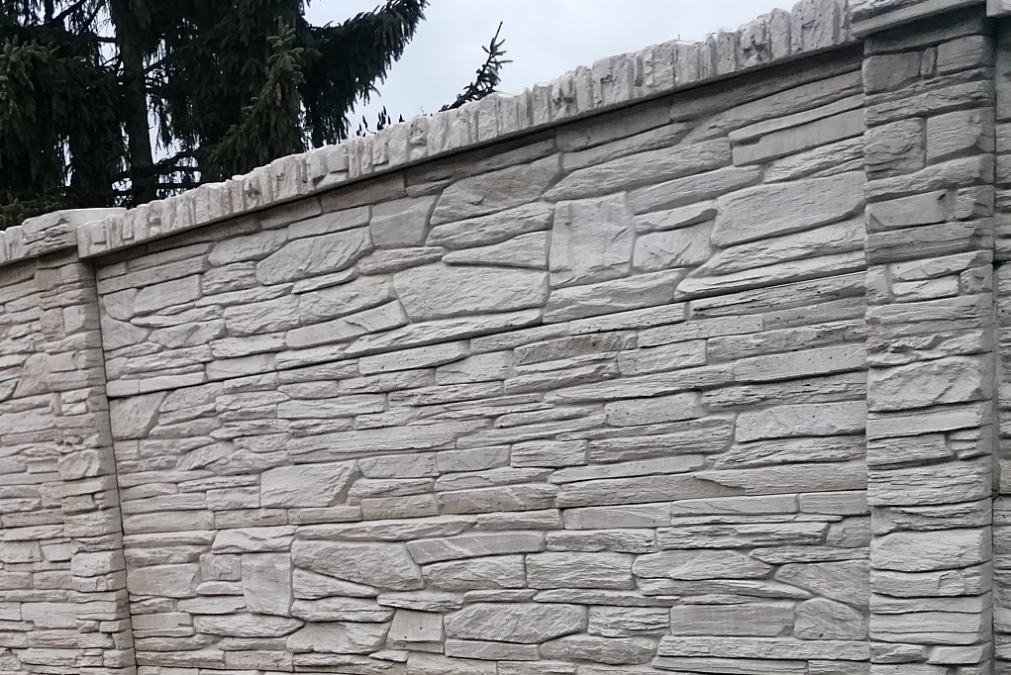
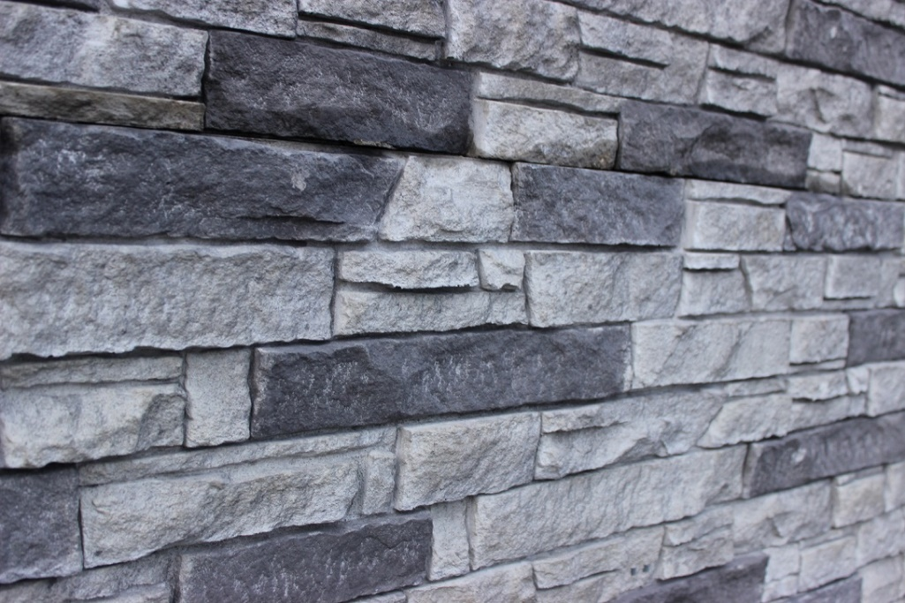

 | Platnost ceníku od 1.3.2026
...

